圖表索引
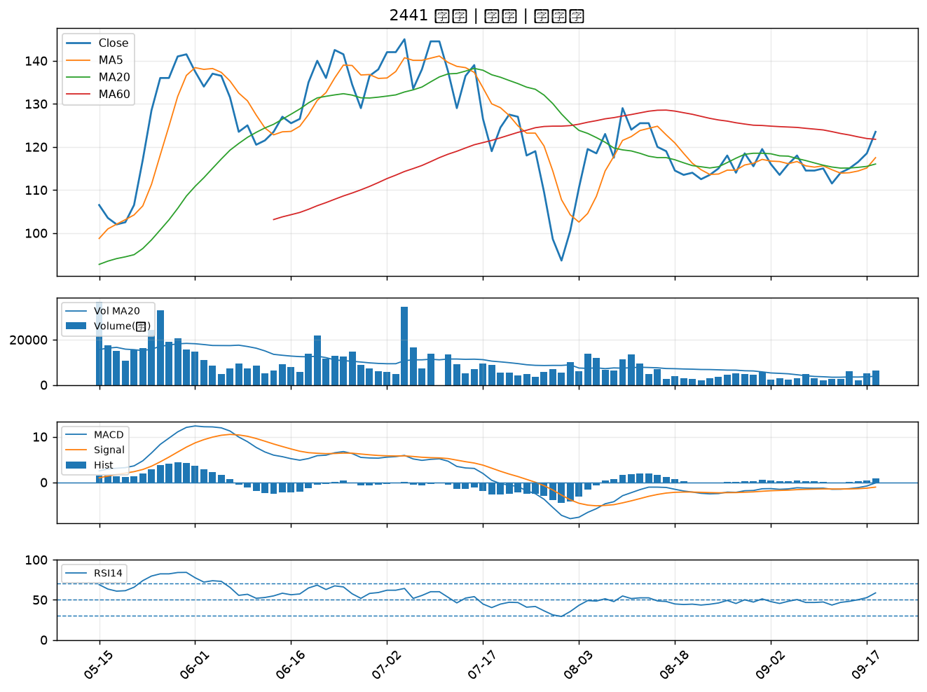
股票代號 | 股票名稱 | 市場 | 買進觀察分級 | 主力突破分數 | 圖表路徑
2034 | 允強 | 上市 | A級 | 7 | output/charts/20260918/2034_允強.png
2006 | 東和鋼鐵 | 上市 | A級 | 6 | output/charts/20260918/2006_東和鋼鐵.png
3264 | 欣銓 | 上櫃 | A級 | 6 | output/charts/20260918/3264_欣銓.png
3094 | 聯傑 | 上市 | A級 | 6 | output/charts/20260918/3094_聯傑.png
6668 | 中揚光 | 上市 | A級 | 6 | output/charts/20260918/6668_中揚光.png
1560 | 中砂 | 上市 | A級 | 6 | output/charts/20260918/1560_中砂.png
2520 | 冠德 | 上市 | A級 | 6 | output/charts/20260918/2520_冠德.png
5285 | 界霖 | 上市 | A級 | 6 | output/charts/20260918/5285_界霖.png
8103 | 瀚荃 | 上市 | A級 | 5 | output/charts/20260918/8103_瀚荃.png
3443 | 創意 | 上市 | A級 | 5 | output/charts/20260918/3443_創意.png
3605 | 宏致 | 上市 | A級 | 5 | output/charts/20260918/3605_宏致.png
4904 | 遠傳 | 上市 | A級 | 5 | output/charts/20260918/4904_遠傳.png
6133 | 金橋 | 上市 | A級 | 5 | output/charts/20260918/6133_金橋.png
3066 | 李洲 | 上櫃 | A級 | 5 | output/charts/20260918/3066_李洲.png
1569 | 濱川 | 上櫃 | A級 | 5 | output/charts/20260918/1569_濱川.png
6526 | 達發 | 上市 | A級 | 4 | output/charts/20260918/6526_達發.png
6147 | 頎邦 | 上櫃 | A級 | 4 | output/charts/20260918/6147_頎邦.png
3044 | 健鼎 | 上市 | A級 | 4 | output/charts/20260918/3044_健鼎.png
8111 | 立碁 | 上櫃 | A級 | 3 | output/charts/20260918/8111_立碁.png
3034 | 聯詠 | 上市 | A級 | 3 | output/charts/20260918/3034_聯詠.png
6683 | 雍智科技 | 上櫃 | A級 | 3 | output/charts/20260918/6683_雍智科技.png
3162 | 精確 | 上櫃 | A級 | 3 | output/charts/20260918/3162_精確.png
6257 | 矽格 | 上市 | B級 | 6 | output/charts/20260918/6257_矽格.png
3702 | 大聯大 | 上市 | B級 | 6 | output/charts/20260918/3702_大聯大.png
3437 | 榮創 | 上市 | B級 | 6 | output/charts/20260918/3437_榮創.png
3031 | 佰鴻 | 上市 | B級 | 6 | output/charts/20260918/3031_佰鴻.png
6196 | 帆宣 | 上市 | B級 | 6 | output/charts/20260918/6196_帆宣.png
2412 | 中華電 | 上市 | B級 | 5 | output/charts/20260918/2412_中華電.png
8215 | 明基材 | 上市 | B級 | 5 | output/charts/20260918/8215_明基材.png
2441 | 超豐 | 上市 | B級 | 5 | output/charts/20260918/2441_超豐.png

2034 允強｜A級
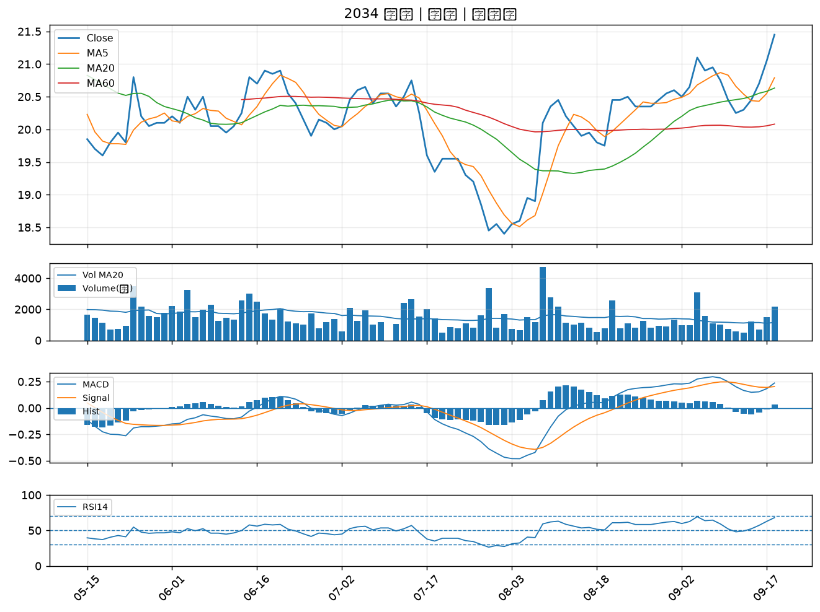

2006 東和鋼鐵｜A級
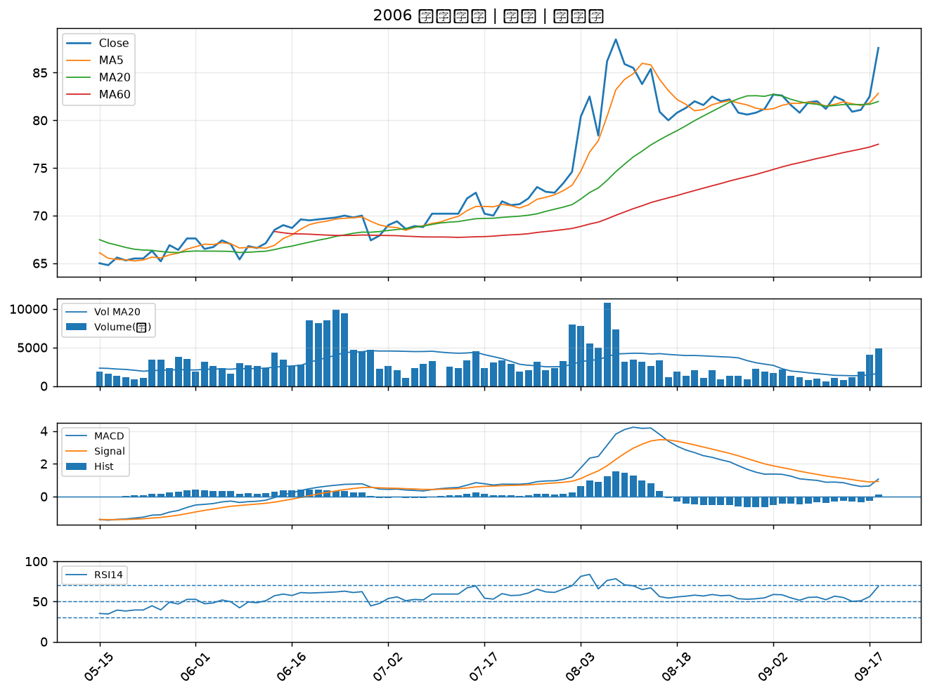

3264 欣銓｜A級
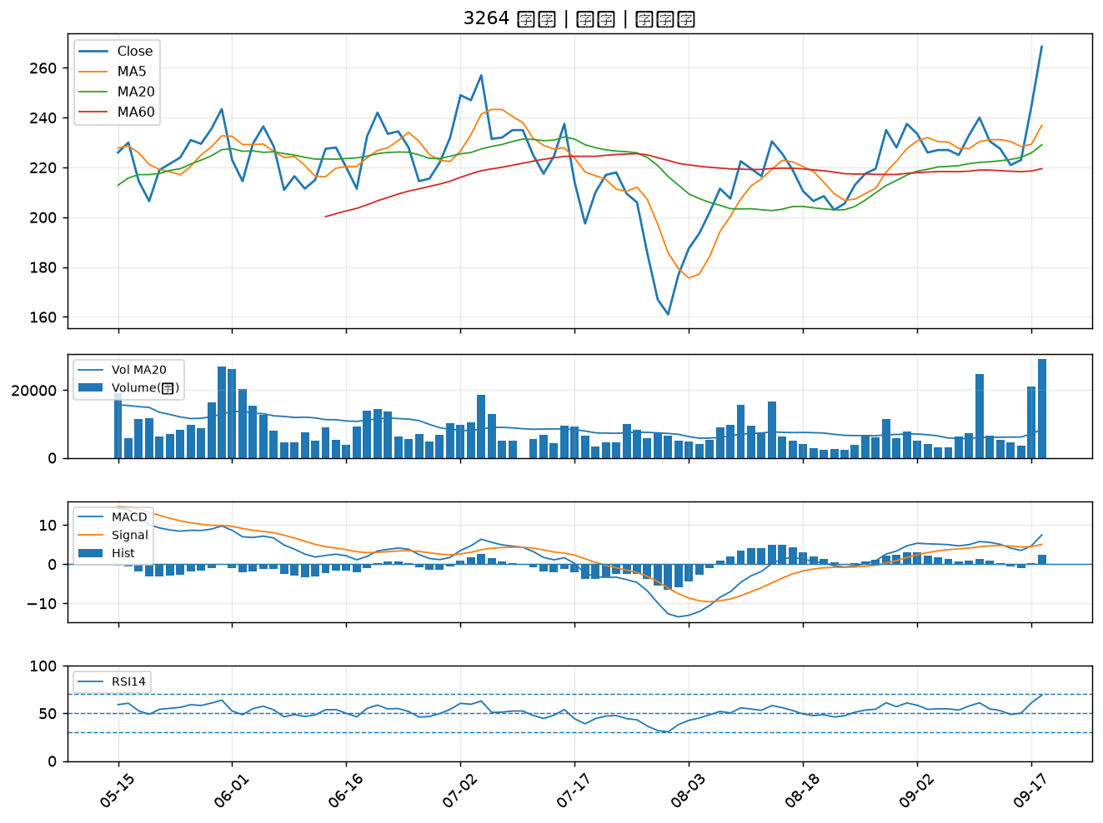

3094 聯傑｜A級
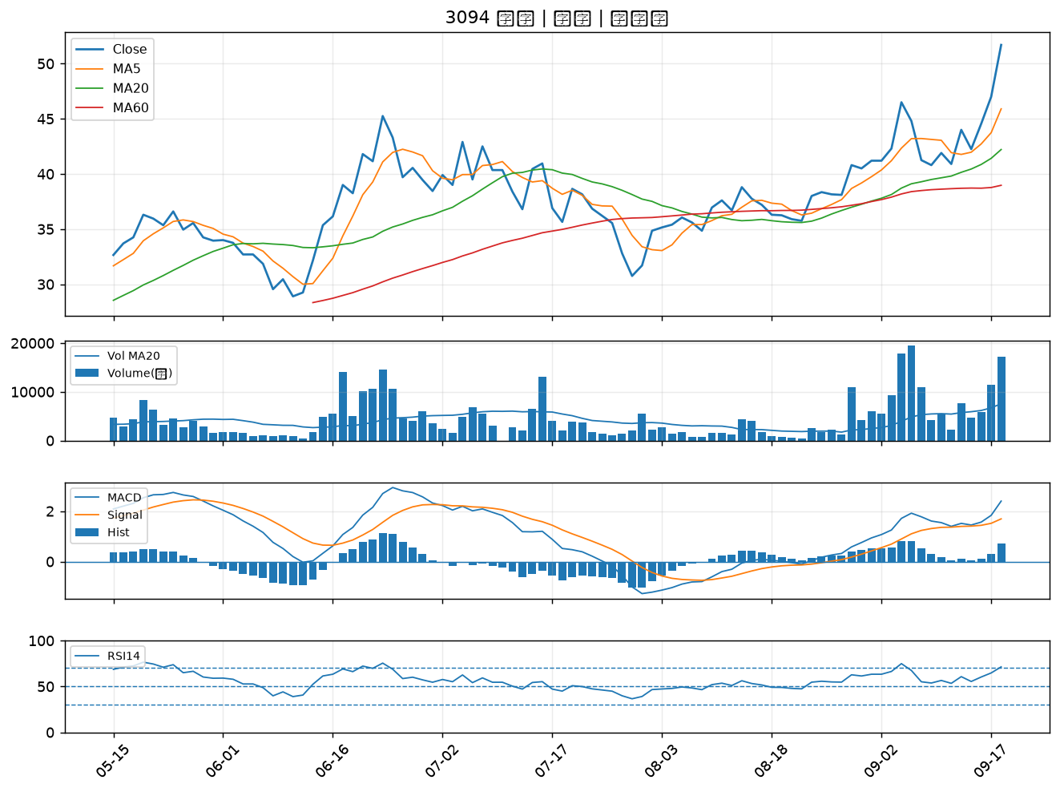

6668 中揚光｜A級
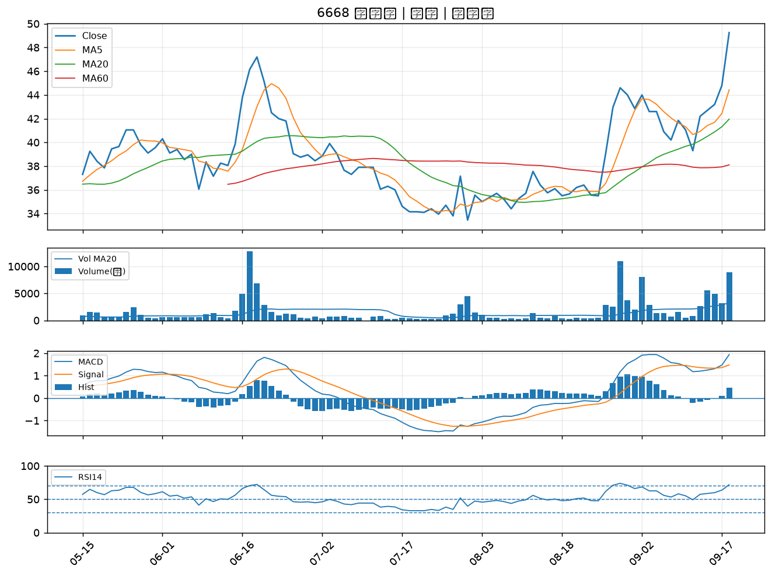

1560 中砂｜A級
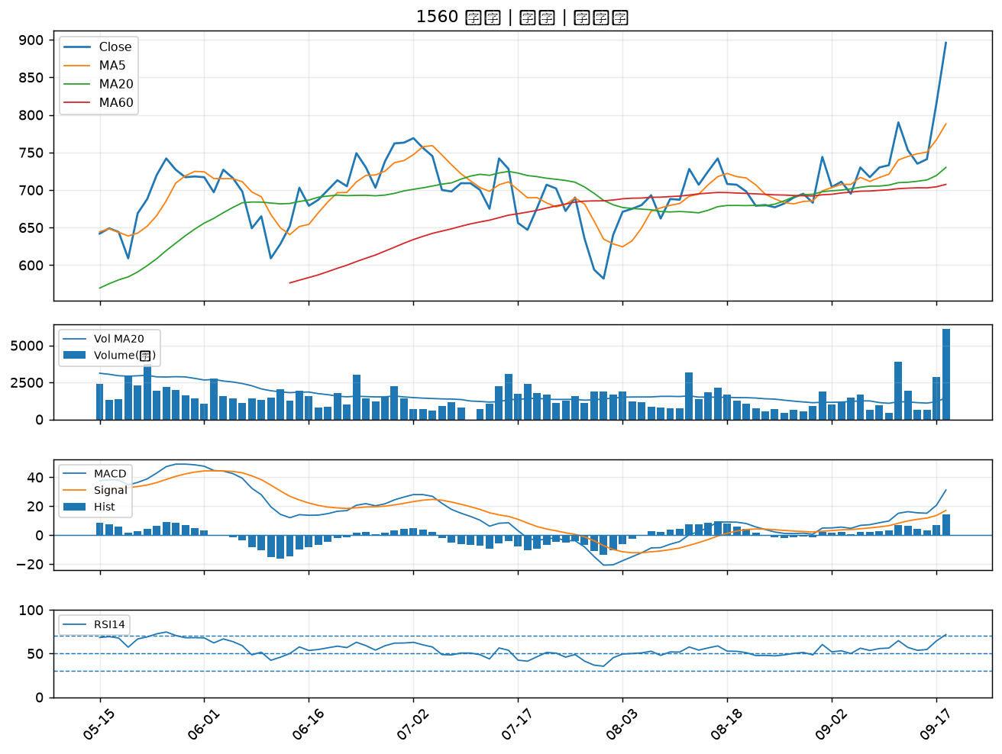

2520 冠德｜A級
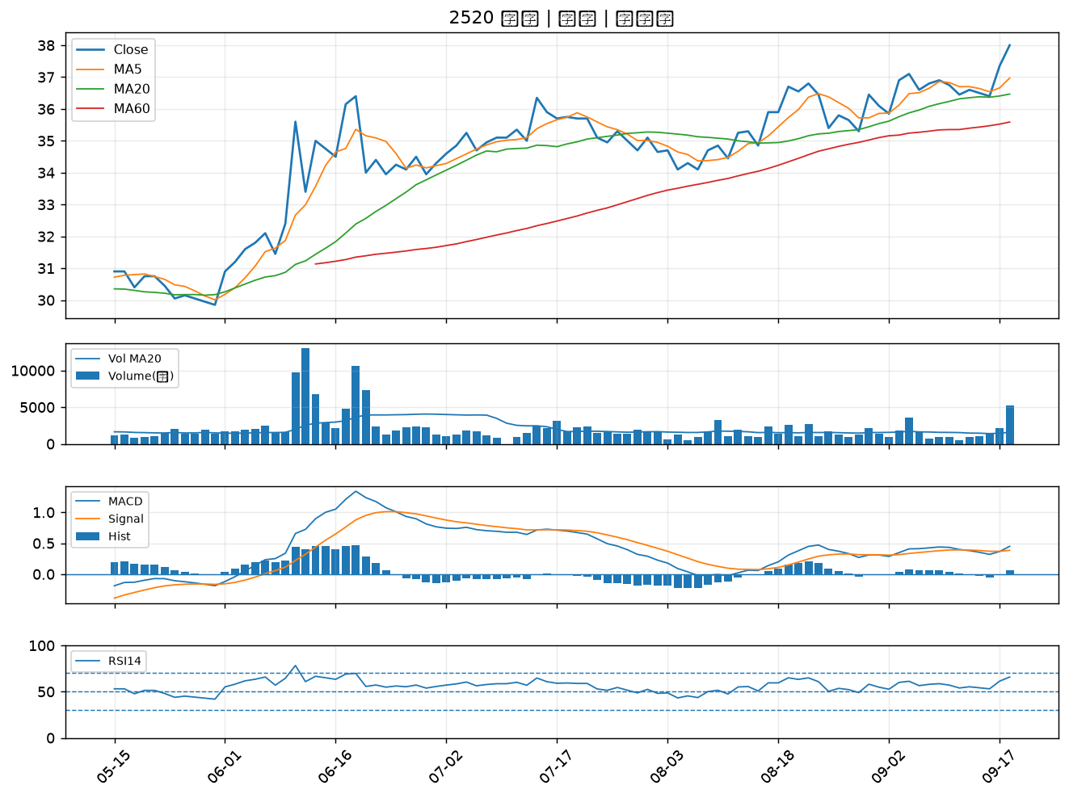

5285 界霖｜A級
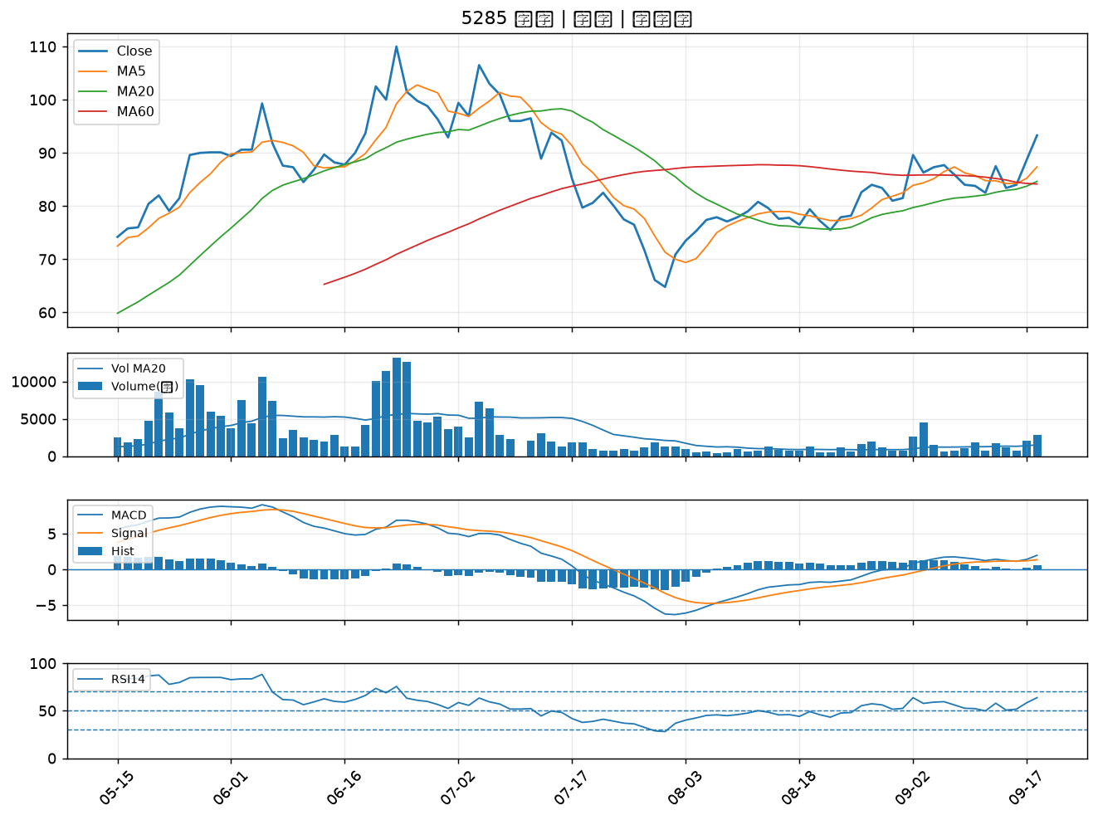

8103 瀚荃｜A級
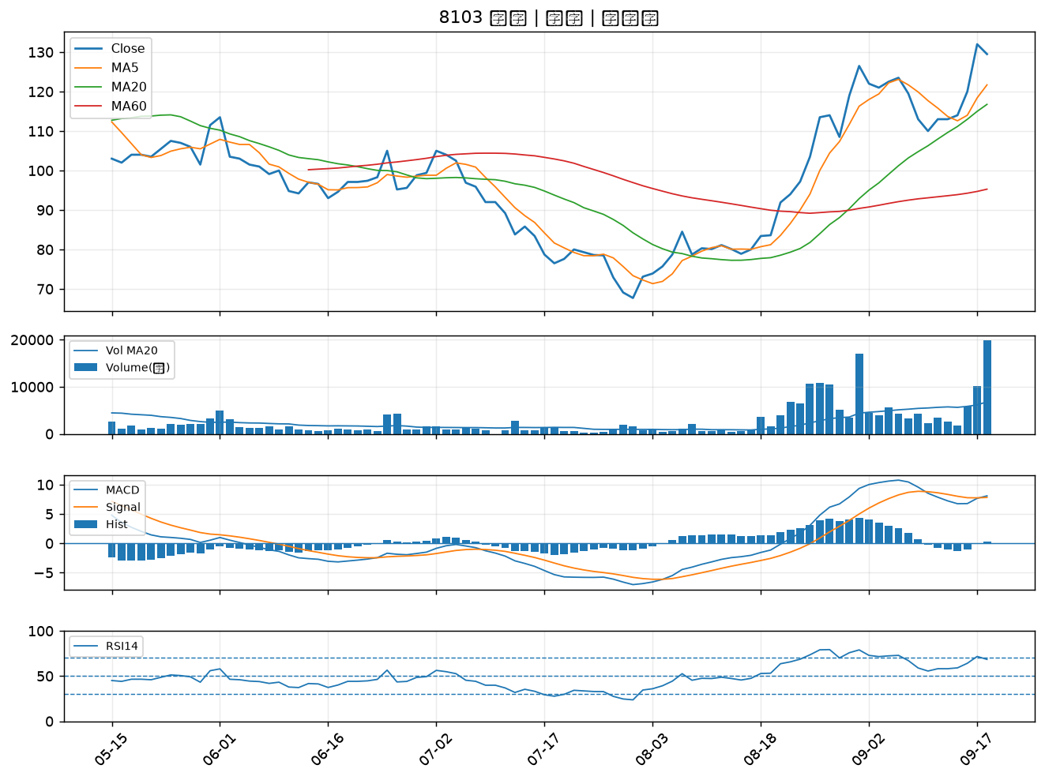

3443 創意｜A級
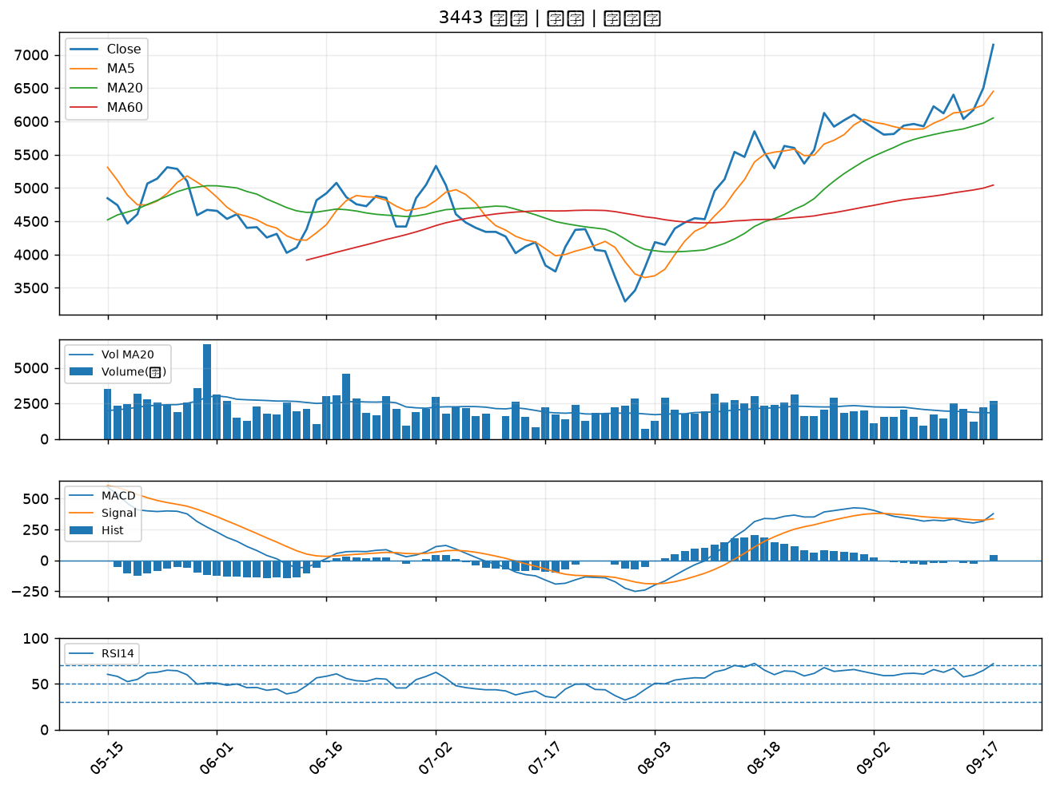

3605 宏致｜A級
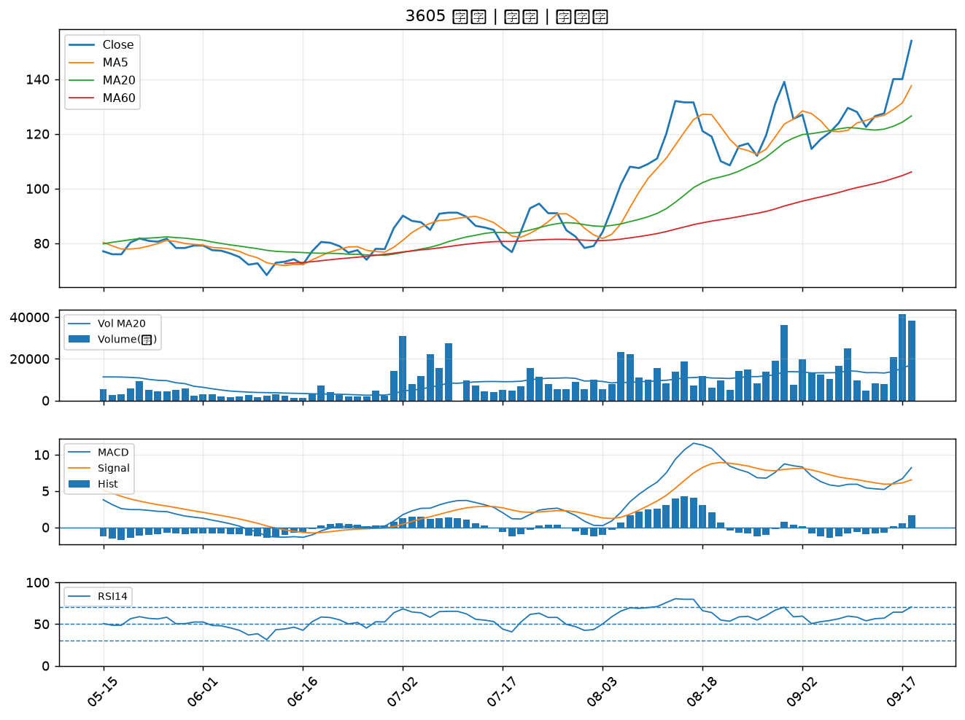

4904 遠傳｜A級
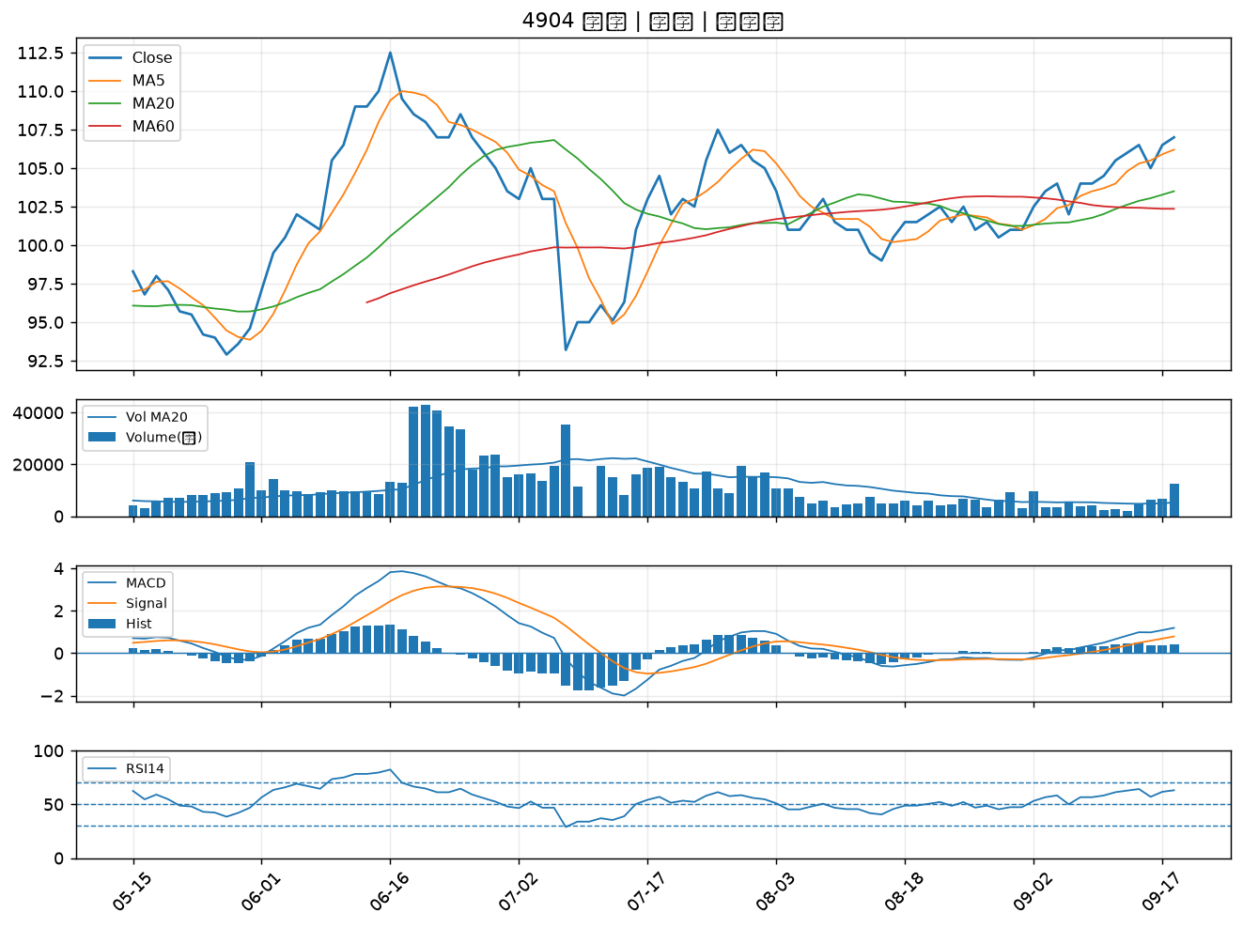

6133 金橋｜A級
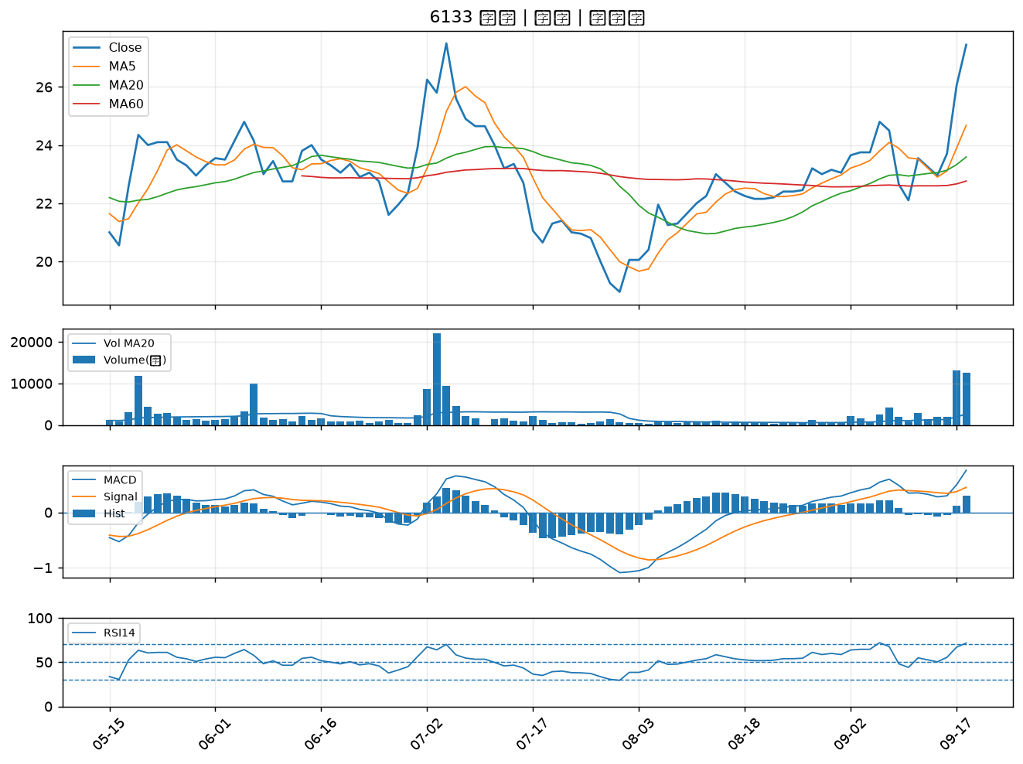

3066 李洲｜A級
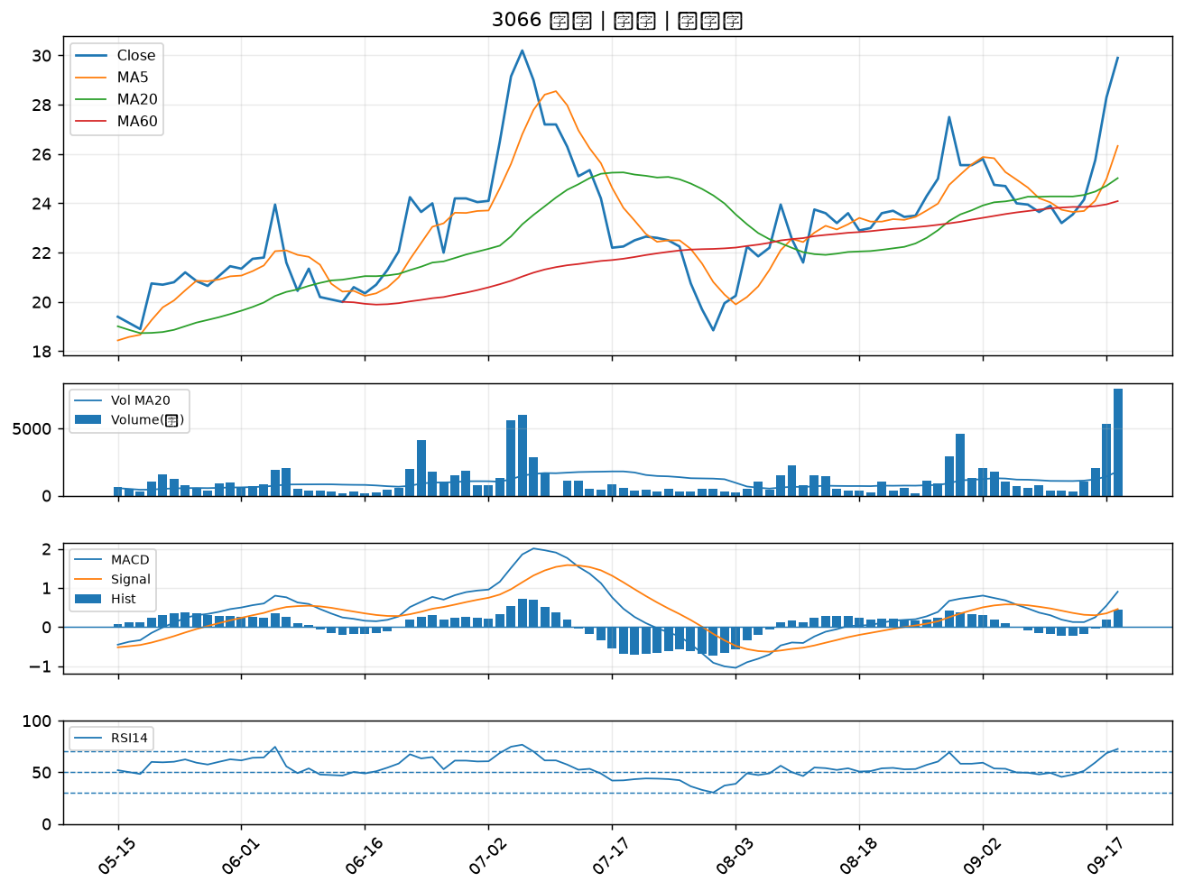

1569 濱川｜A級
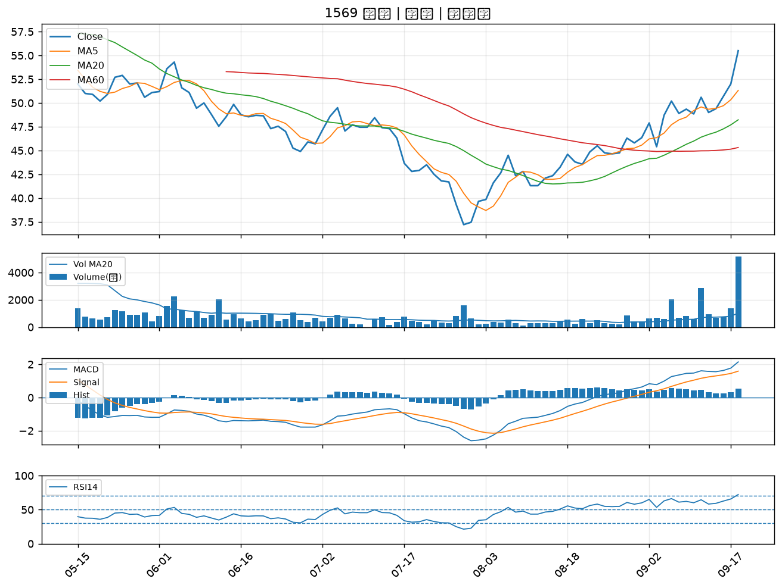

6526 達發｜A級
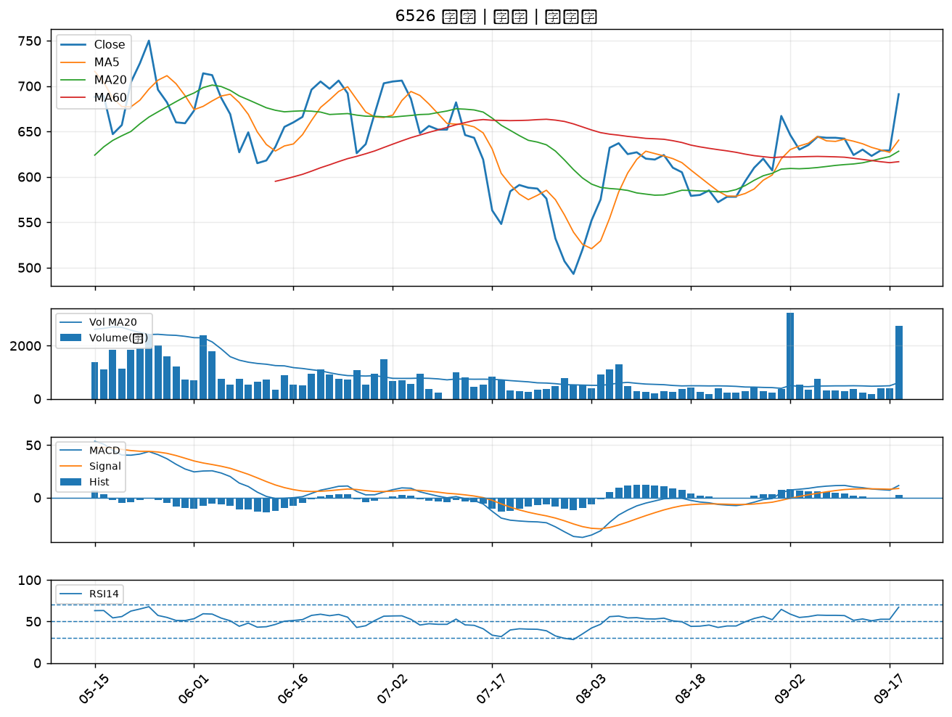

6147 頎邦｜A級
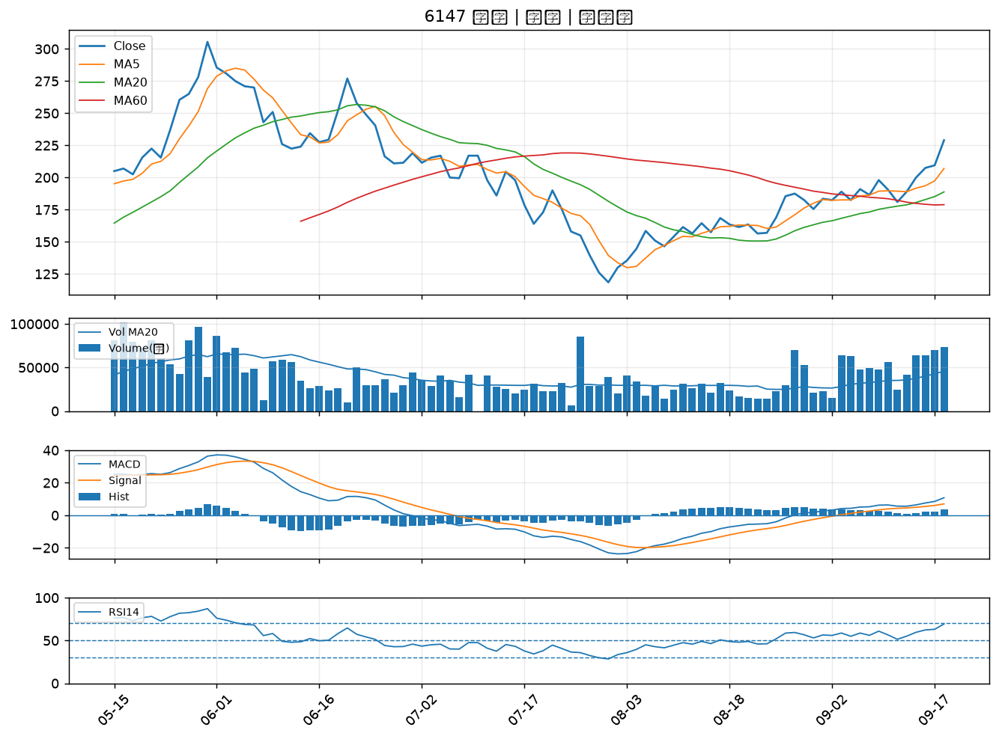

3044 健鼎｜A級
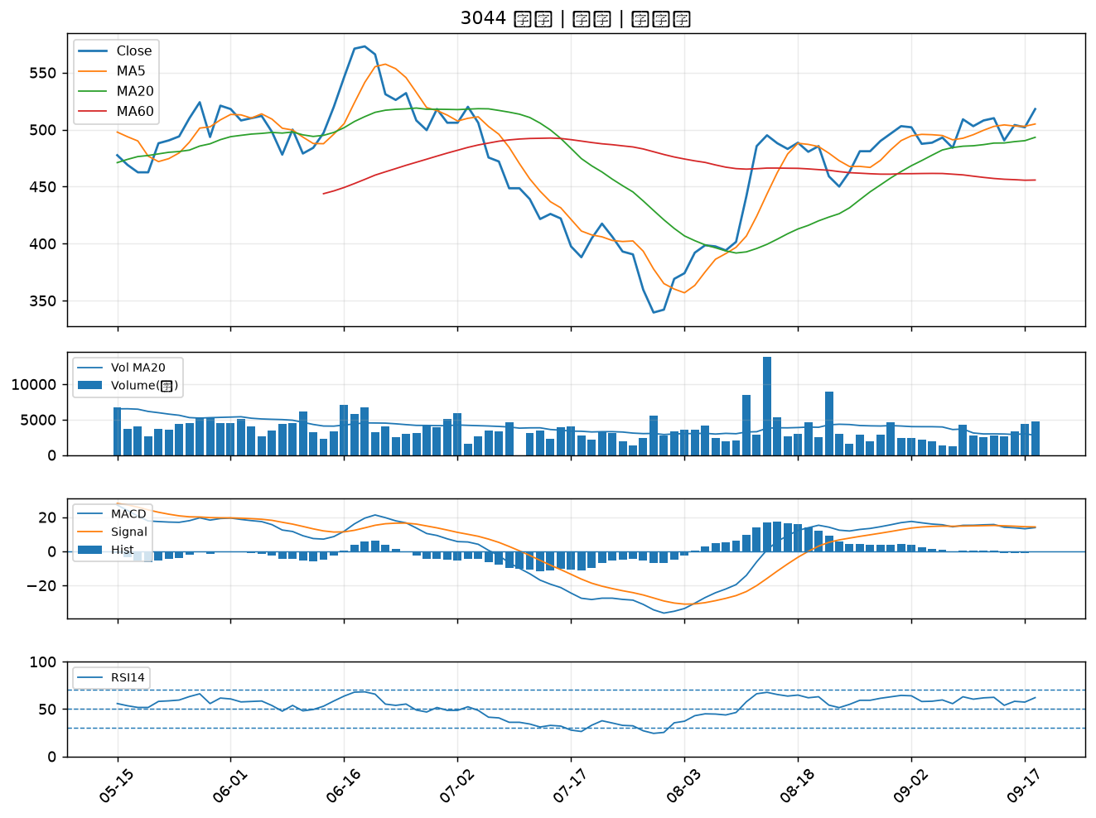

8111 立碁｜A級
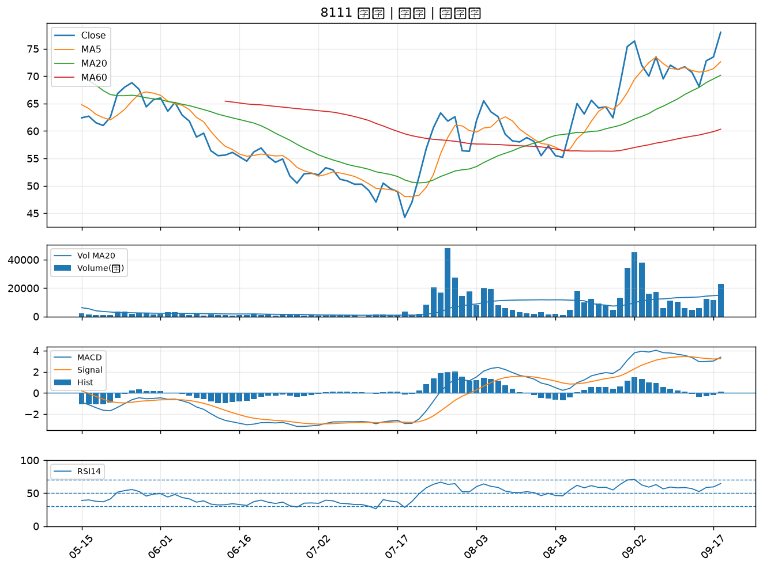

3034 聯詠｜A級
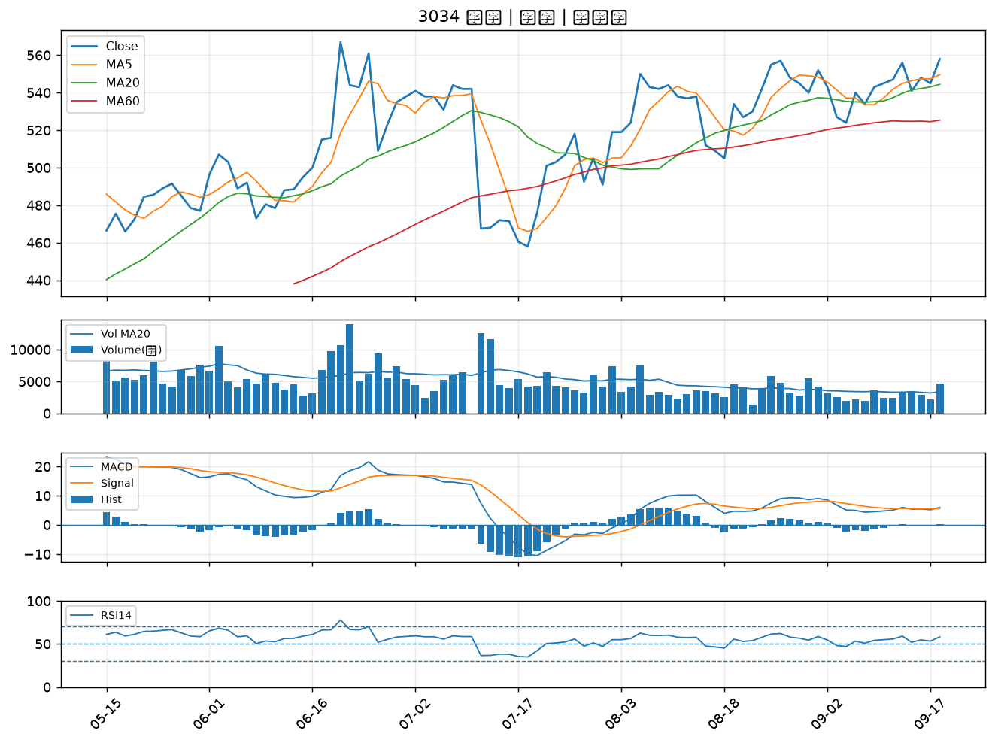

6683 雍智科技｜A級
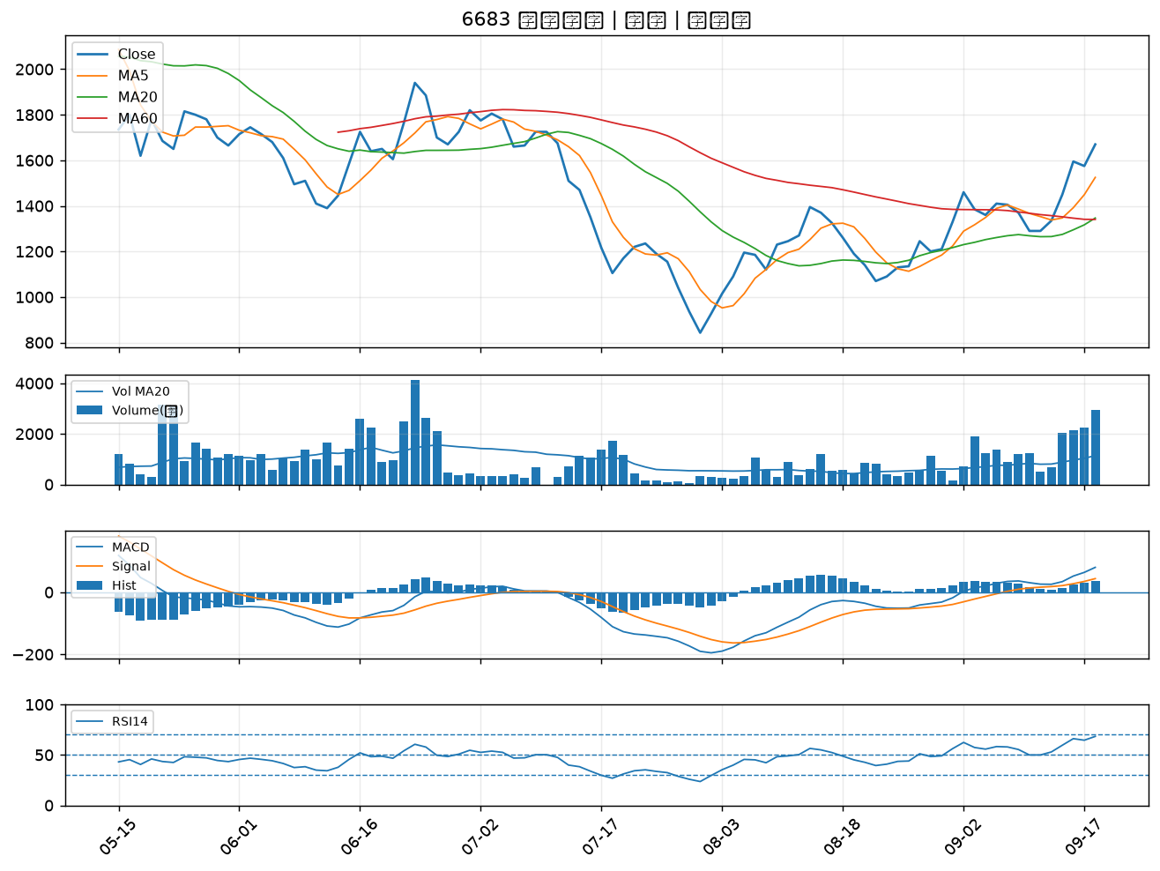

3162 精確｜A級
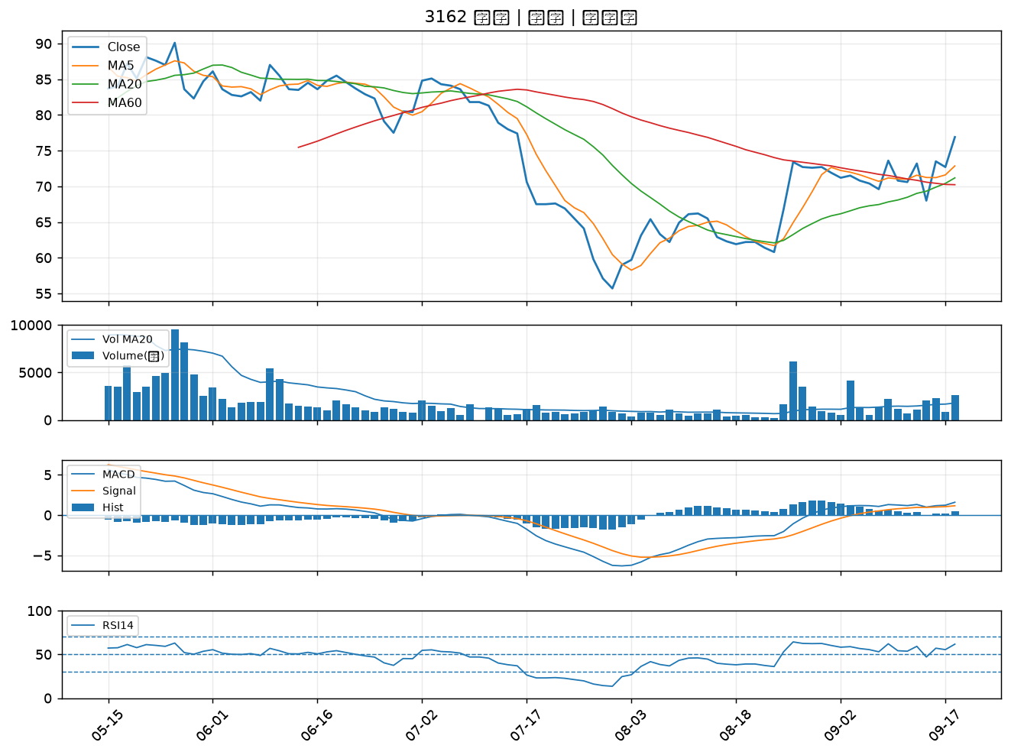

6257 矽格｜B級
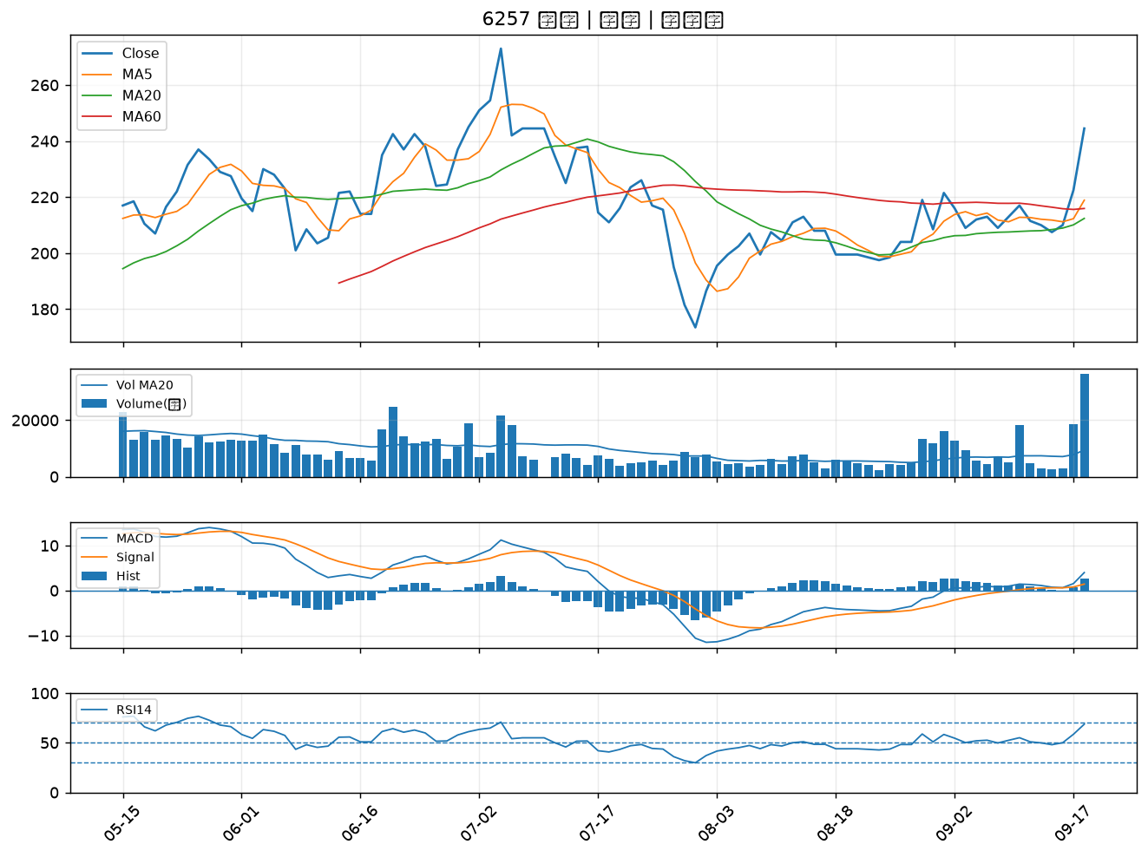

3702 大聯大｜B級
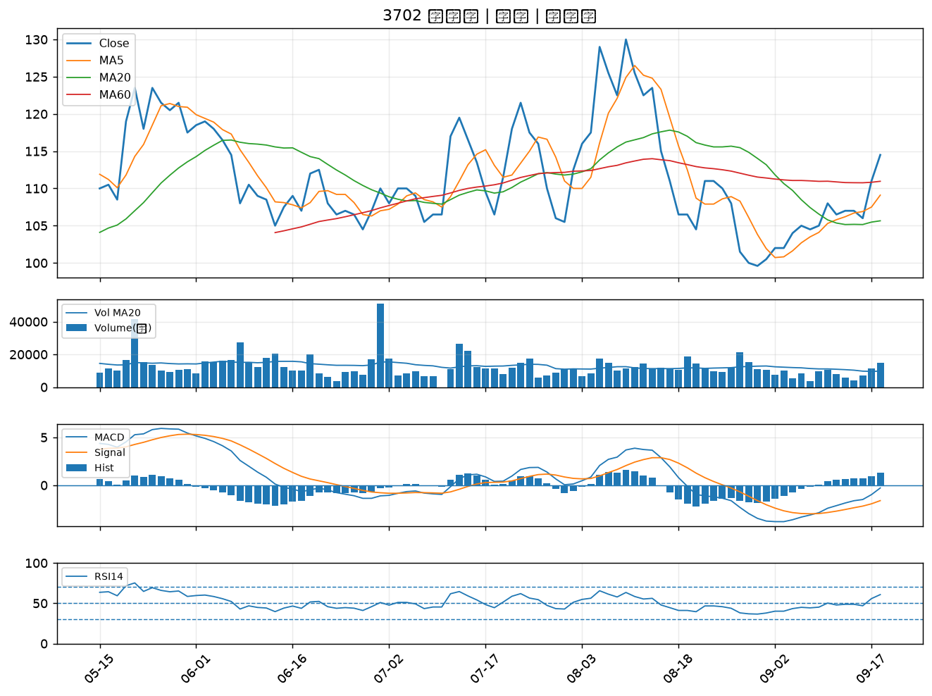

3437 榮創｜B級
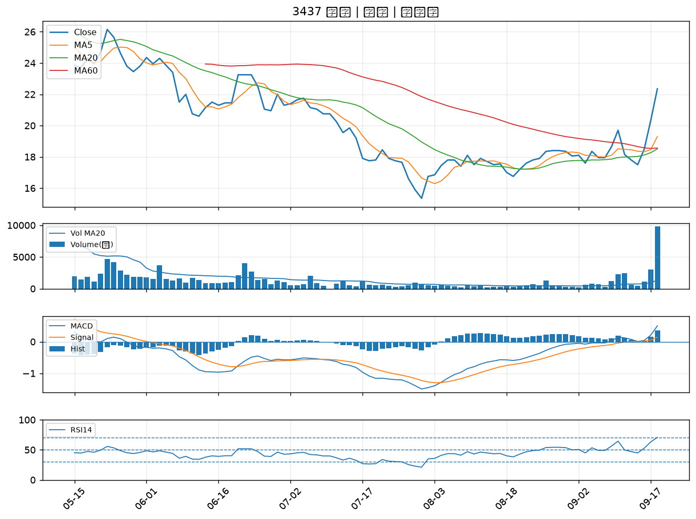

3031 佰鴻｜B級
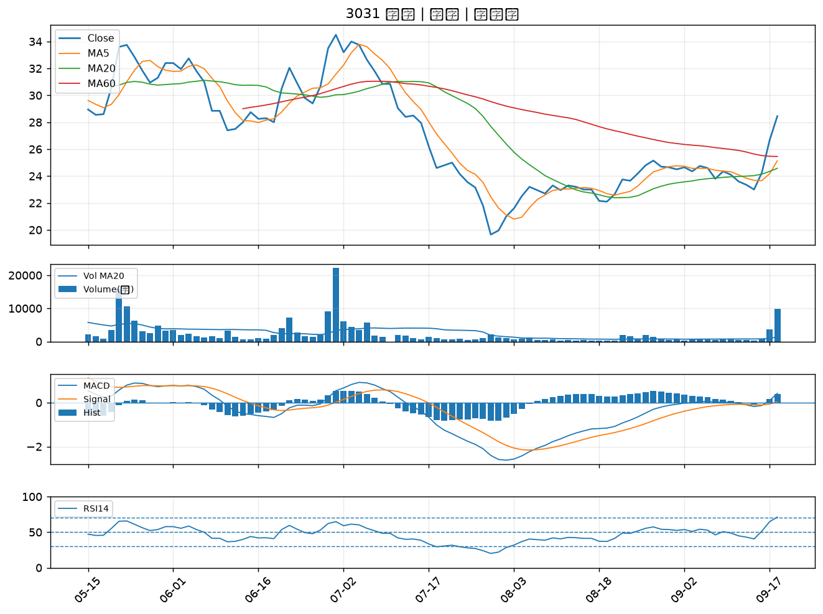

6196 帆宣｜B級
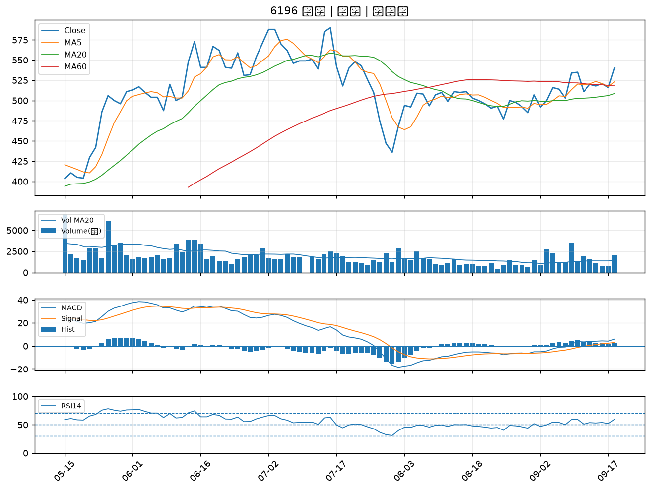

2412 中華電｜B級
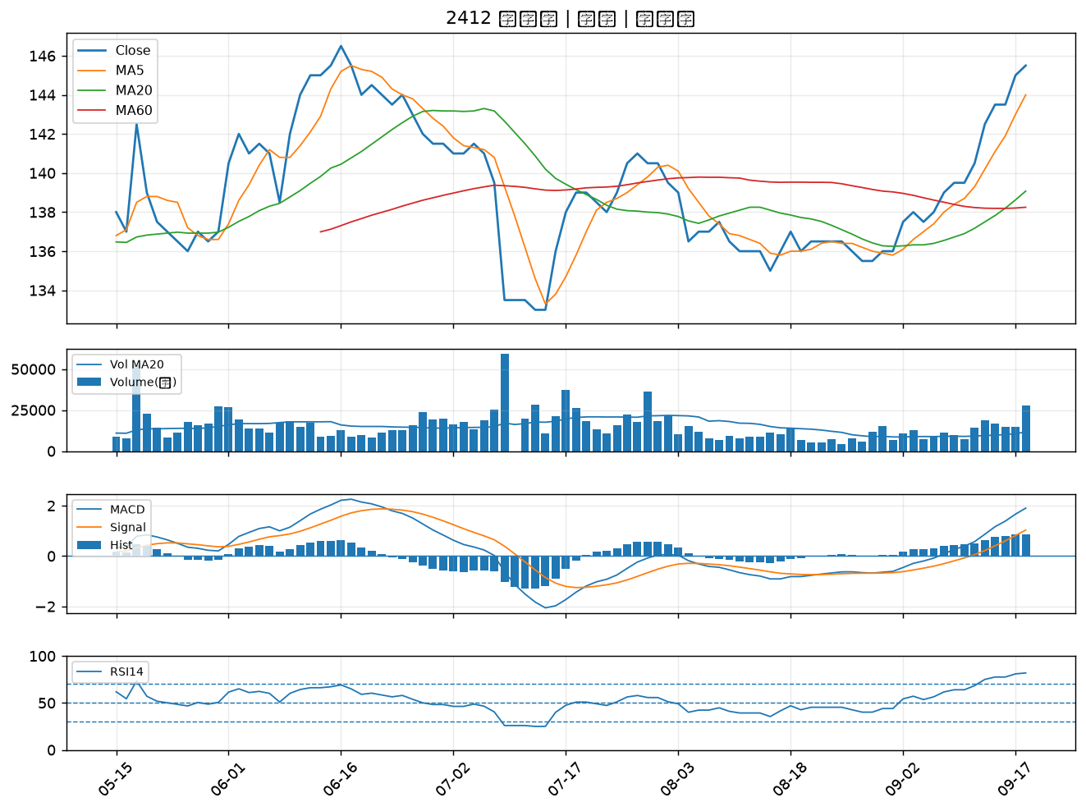

8215 明基材｜B級
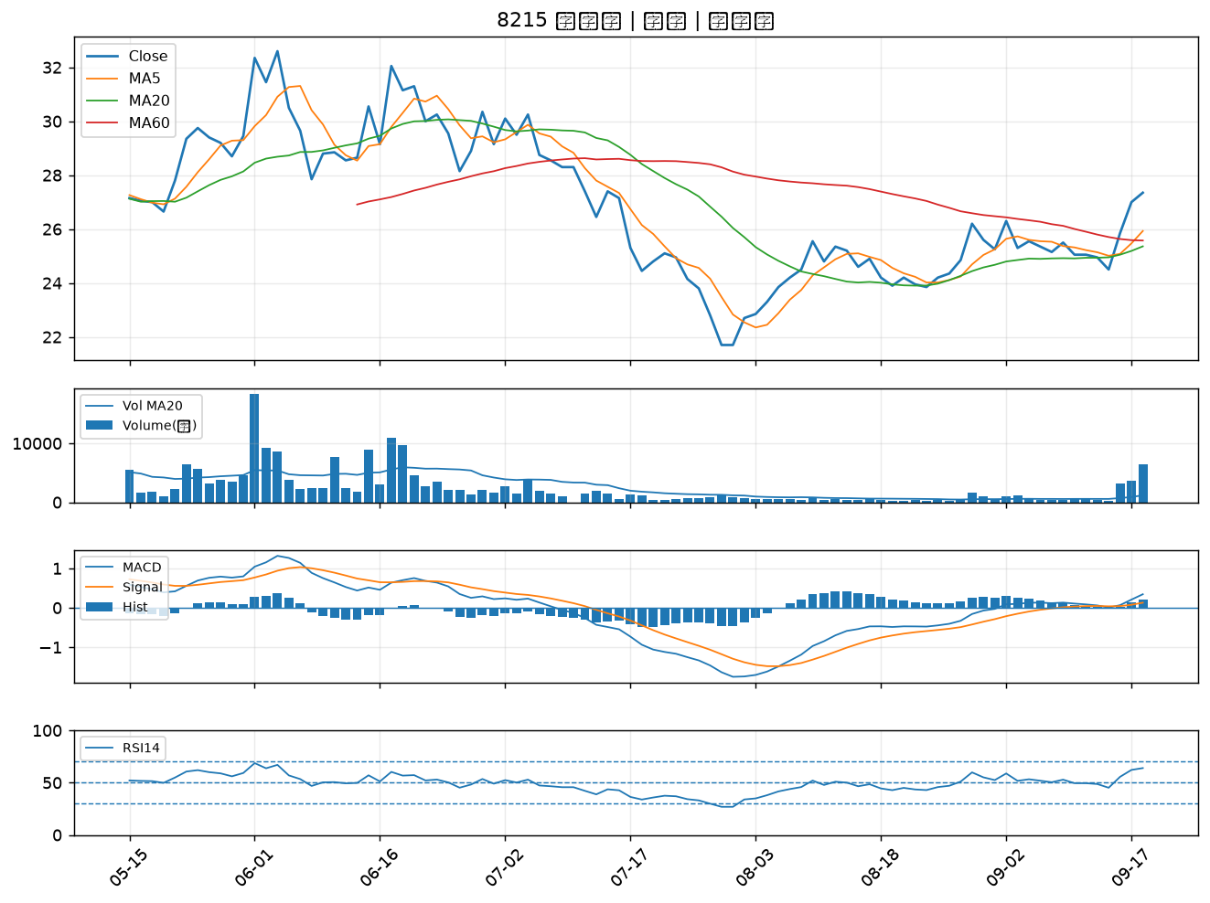

2441 超豐｜B級

